KAPAK
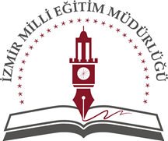 T.C. İZMİR VALİLİĞİ MİLLÎ EĞİTİM MÜDÜRLÜĞÜ HİZMET STANDARTLARI
Sıra | Hizmet Standardı Olan Birimler | Hizmet Sayısı
1 | Destek Şube Müdürlüğü | 1
2 | Hukuk Birimi | 1
3 | İnsan Kaynakları Şube Müdürlüğü | 17
4 | Özel Öğretim Kurumları Şube Müdürlüğü | 20
5 | Strateji Geliştirme Şube Müdürlüğü | 6
6 | Temel Eğitim Şube Müdürlüğü | 1
7 | Yüksek Öğretim ve Yurt Dışı Eğitim (Denklik) | 1
8 | Din Öğretimi Şube Müdürlüğü | 1
9 | Hayat Boyu Öğrenme Şube Müdürlüğü | 1
10 | Eğitim Öğretim Şube Müdürlükleri Ortak Hizmet Standartları | 3
 | TOPLAM | 52

®© | İzmir Strateji Geliştirme Şube Müdürlüğü -2019

SON


STRATEJİ GELİŞTİRME - 1 ŞUBE MÜDÜRLÜĞÜ
2019

